A101
Hauptverwaltung/ Head Office / Административный |  |  | Angebot / Quotation / Предложение

UCY ENERGY |  |  | Kunde / Customer / Клиент
UCY business services & trading GmbH
Am Villepohl 4
D-53347 Alfter

Tel.: +49 2 28 / 24 28 - 7 32
Fax: +49 2 28 / 24 28 - 7 31
info@ucy-energy.com
www.ucy-energy.com

UST-ID: DE 239 98 81 54 |  |  | Datum / Date/ Дата |  |  | 2011-08-16
Steuernummer: 222 / 5719 / 235
Registergericht: AG Bonn, HRB 13459

Anspr.-Person /Contact / Контактное лицо |  |  | Thilo Schneider, thilo.schneider@ucy-energy.com

Produkt / Product/ Продукт
Artikel- Nr: | A 101 |  | Produktbezeichnung |  | Holzpellets
Article- No: |  |  | Product name
Товар.-Но: |  |  | Название продукта
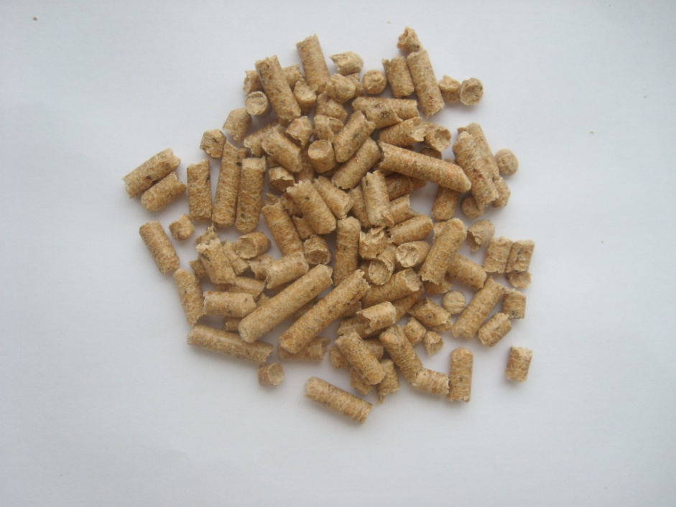
Durchmesser / diameter / Диаметр
 | 6 | mm
ca.
Asche/ ash / зольность
 | 0,28- 0,45 | %
ca.
Brennwert/ fired / Калории
 | ca 19 | MJ/kg
ca.
Feutigkeit / moisture / Влага
 | 5.6 | %
ca.
Verpackung/ packaging/ упаковка
ca. 15 kg

Beschreibung / description / Описание
Holzpellets nach DIN+ in neutralen 15 kg Paketen. Die Werte der Ware entsprechen der Norm DIN+.

Konditionen/Terms / Условия |  |  | Verpackung/ packaging/ упаковка
Lieferbedingungen |  | DDP |  |  |  | Anzahl | Gewicht
Inco/ Treadeterm |  |  |  |  |  | Units | Weight
Условия доставки |  |  |  |  |  | Кол-во | Вес
 |  |  |  | Sack / Colli / Кульков |  | 65 | 15
Ursprungsland |  | Russia |  | Big Bag / Биг Баг |  | - | -
Country of Origin |  |  |  | Palette / Range/Поддон |  | 22 | 975
Страна происхождения |  |  |  | Lkw/ Truck / Машина |  | - | 21450

min. Abn. |  | 21.45 |  |  | Dieses Angebot basiert auf unseren Lieferkonditionen und den Allgemeinen Geschäftsbedingungen
Min. Qty
Минимальный заказ

Preis pro/ Price per / Цена за | Sack / Colli / Кульков |  | auf Anfrage |  | This offer is based on our delivery rates and terms and conditions

 | Palette / Range / Поддон |  | auf Anfrage

 | to / mt / Тонн |  | auf Anfrage |  | Данное предложение на наших условиях роботы.

 | Lkw / Truck / Машина |  | auf Anfrage

